CasoDePrueba - RegistrarNovedad
EJECUCION 1 | CASO DE PRUEBA INICIAL |  |  |  |  |  |  |  |  | EJECUCION 2 | CASO DE PRUEBA (REVISIÓN)
 | Id de Caso |  |  |  | CP001
 | Nombre de Caso de prueba |  |  |  | Registrar Novedad
 | Estado del Caso de Prueba |  |  |  | Nuevo |  |  |  |  |  | Id de Caso
 | Responsable |  |  |  | Juan Andres Garnica Carrillo |  |  |  |  |  | Nombre de Caso de prueba
 | Objetivo |  |  |  | Registrar una novedad de un vehiculo el cual haga mal uso del espacio |  |  |  |  |  | Estado del Caso de Prueba
 | Precondiciones |  |  |  | Iniciar sesion en el sistema con un rol de vigilante |  |  |  |  |  | Responsable
 | Escrito por: |  |  |  | Diego Camilo Garzon Medina |  |  |  |  |  | Objetivo
 | Fecha de Creación |  |  |  | 2025-05-07 |  |  |  |  |  | Precondiciones
 | Commit |  |  |  | Se cargan los cambios |  |  |  |  |  | Commit
 | Fecha Ejecución |  |  |  | 2025-05-09 |  |  |  |  |  | Escrito por:
 | N° | Paso a Paso |  |  | Resultado Esperado | Mensaje | Exitoso |  | Evidencia (parte inferior) |  | Fecha Ejecución
 |  |  |  |  |  |  | Si | No |  |  | N° | Paso a Paso | Resultado Esperado | Mensaje | Evaluación |  | Evidencia (parte inferior)
 | 1 | Dirigirse a la parte superior y oprimir el boton "parqueadero" |  |  | Lista desplegable | Ok | x |  | EV01 |  |  |  |  |  | Si | No
 | 2 | presionar en la opcion "ver espacios" |  |  | apartado "espacios parqueadero" | Ok | x |  | EV02 |  | 1
 | 3 | Seleccionar el espacio en el cual el vehiculo esté comentiendo una falta |  |  | Modal con la placa del vehiculo, fecha y hora de entrada, tiempo transcurrido de la ocupacion del espacio, boton de finalizar la reserva y un boton de registrar novedad | Ok | x |  | EV03 |  | 2
 | 4 | Presionar el boton "registrar novedad" |  |  | Vista "Registrar novedad" con una caja de texto | Ok | x |  | EV04 |  | 3
 | 5 | En la caja de texto, describir la falta cometida por el usuario, una vez descrita en su totalidad la falta, oprimir el boton de "enviar novedad" |  |  | Alerta con mensaje "Novedad registrada correctamente" | Ok | x |  | EV05 |  | 4
 | 6 |  |  |  |  |  |  |  |  |  | 5
 | 7 |  |  |  |  |  |  |  |  |  | 6
 | Resultado esperado del caso de prueba |  |  |  | Registrar la novedad y poder visualizarla en la lista de novedades() |  |  |  | Resultado |  | 7
 | campos |  | Descripcion de la novedad |  |  |  |  |  |  |  | Resultado esperado del caso de prueba |  |  |  |  |  | Resultado
 | ejemplo |  | El vehiculo del usuario se encuentra usando dos espacios de parqueadero |  |  |  |  |  |  |  | campos
 |  |  |  |  |  |  |  |  |  |  | ejemplo
 | Tipo campo |  | string
 | Restricción |  | N/A |  |  |  |  |  |  |  | Tipo campo
 | Valor por defecto |  | N/A |  |  |  |  |  |  |  | Restricción
 | Permite modificar |  | SI |  |  |  |  |  |  |  | Valor por defecto
 | Obligatorio |  | SI |  |  |  |  |  |  |  | Permite modificar
EJECUCION 1 | EVIDENCIAS |  |  |  |  |  |  |  |  | EJECUCION 2 | EVIDENCIAS
 | N° | Paso a Paso |  | 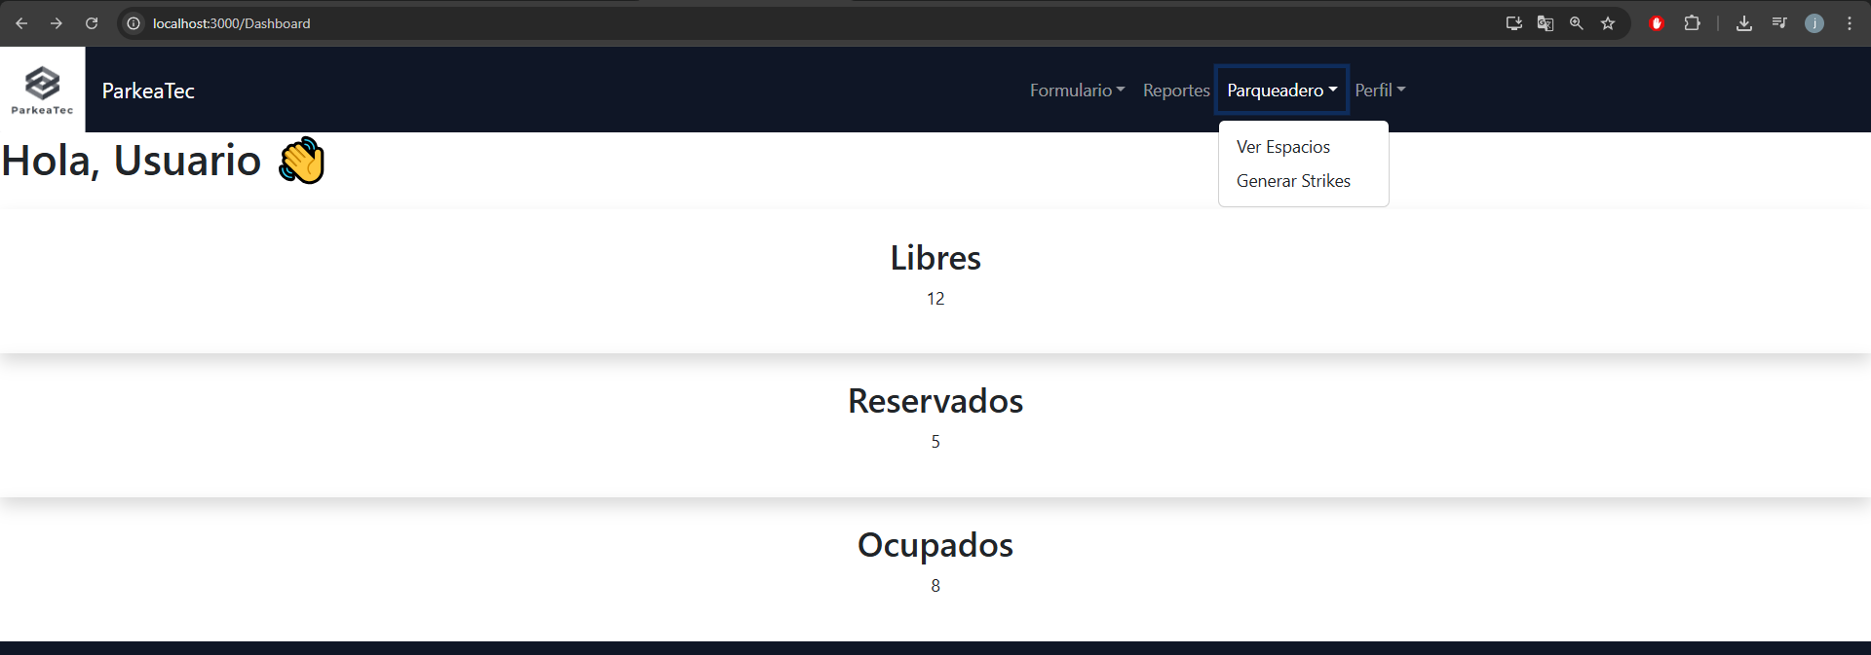
 | EV01 | 1- Dirigirse a la parte superior y oprimir el boton "parqueadero"

 | EV02 | 2- presionar en la opcion "ver espacios" |  | 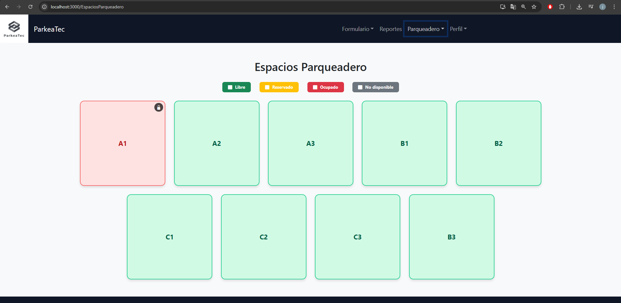

 | EV03 | 3- Seleccionar el espacio en el cual el vehiculo esté comentiendo una falta |  | 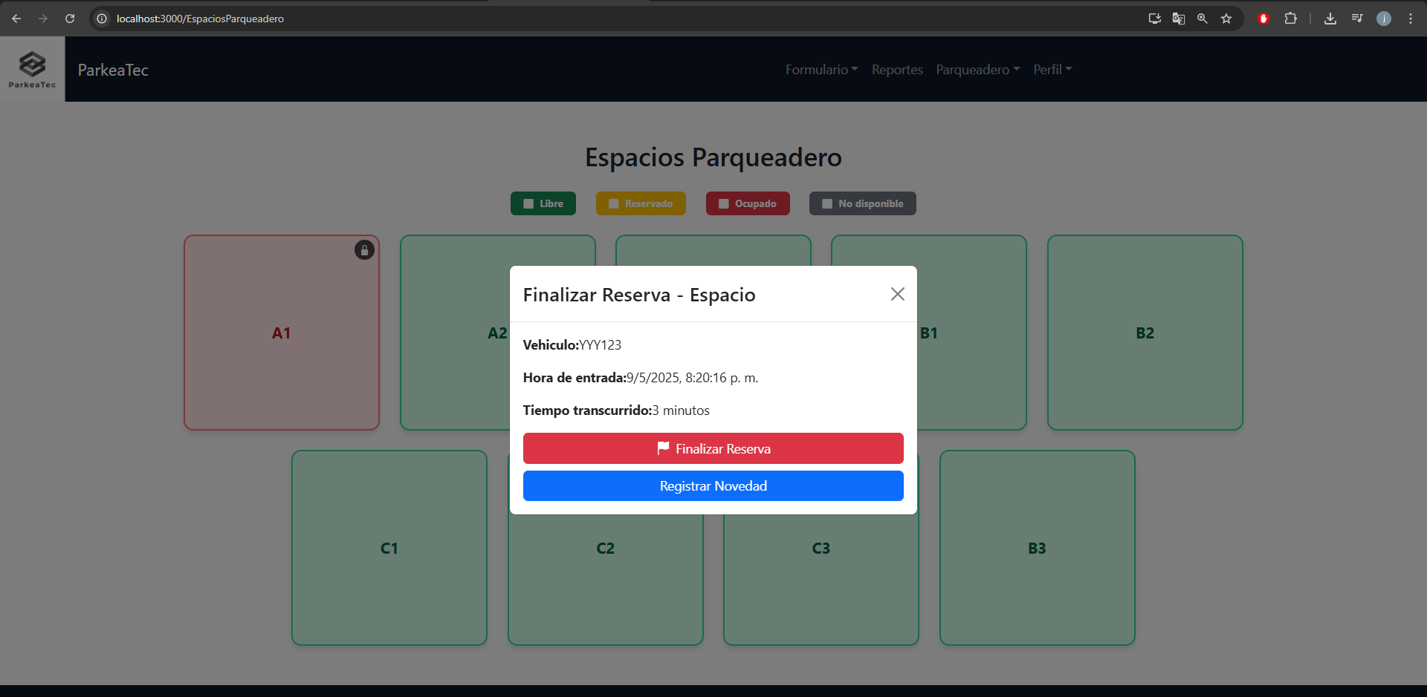

 | EV04 | 4- Presionar el boton "registrar novedad"

 | EV05 | 5- En la caja de texto, describir la falta cometida por el usuario, una vez descrita en su totalidad la falta, oprimir el boton de "enviar novedad"
 | RESULTADO | Registrar la novedad y poder visualizarla en la lista de novedades() |  | 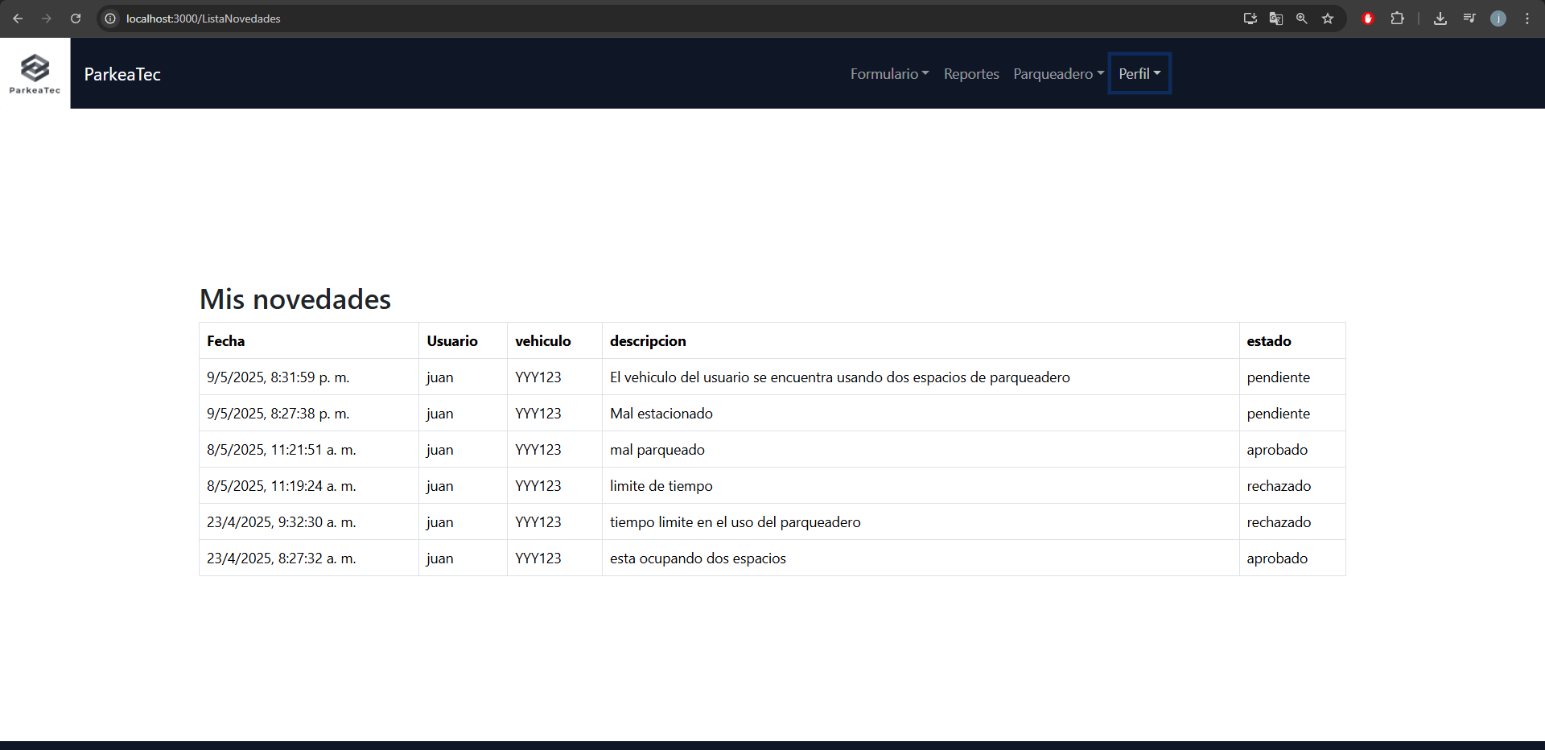

CasoDePrueba - AceptarReserva
EJECUCION 1 | CASO DE PRUEBA INICIAL |  |  |  |  |  |  |  |  |  | EJECUCION 2 | CASO DE PRUEBA (REVISIÓN)
 | Id de Caso |  |  |  | CP002
 | Nombre de Caso de prueba |  |  |  | Aceptar reserva
 | Estado del Caso de Prueba |  |  |  | Nuevo |  |  |  |  |  |  | Id de Caso
 | Responsable |  |  |  | Diego Camilo Garzon Medina |  |  |  |  |  |  | Nombre de Caso de prueba
 | Objetivo |  |  |  | Aceptar las reservas que presentan los usuarios. |  |  |  |  |  |  | Estado del Caso de Prueba
 | Precondiciones |  |  |  | Tener un inicio de sesion con un rol de vigilante |  |  |  |  |  |  | Responsable
 | Escrito por: |  |  |  | Juan Andres Garnica Carrillo |  |  |  |  |  |  | Objetivo
 | Fecha de Creación |  |  |  | 2025-05-07 |  |  |  |  |  |  | Precondiciones
 | Commit |  |  |  | se cargan los cambios |  |  |  |  |  |  | Commit
 | Fecha Ejecución |  |  |  | 2025-02-09 |  |  |  |  |  |  | Escrito por:
 | N° | Paso a Paso |  |  | Resultado Esperado |  | Mensaje | Exitoso |  | Evidencia (parte inferior) |  | Fecha Ejecución
 |  |  |  |  |  |  |  | Si | No |  |  | N° | Paso a Paso | Resultado Esperado | Mensaje | Evaluación |  | Evidencia (parte inferior)
 | 1 | Ir a la seccion parqueadero |  |  | Lista desplegable |  | ok | x |  |  |  |  |  |  |  | Si | No
 | 2 | Dar click a la opcion "ver espacios" |  |  | seccion con reacuadros que muestran los espacios del parqueadero |  | ok | x |  |  |  | 1
 | 3 | Dar click en un espacio reservado |  |  | Modal con informacion de la reserva |  | ok | x |  |  |  | 2
 | 4 | Dar click en el boton "Registrar Ingreso" |  |  | espacio de parqueadero cambia a estado ocupado |  | ok | x |  |  |  | 3
 | 5 |  |  |  |  |  |  |  |  |  |  | 4
 | 6 |  |  |  |  |  |  |  |  |  |  | 5
 | 7 |  |  |  |  |  |  |  |  |  |  | 6
 | Resultado esperado del caso de prueba |  |  |  | Registrar el ingreso del usuario al parqueadero por medio de la reserva |  |  |  |  | Resultado |  | 7
 | campos |  | espacio | vehiculo |  | hora_reserva |  |  |  |  |  | Resultado esperado del caso de prueba |  |  |  |  |  | Resultado
 | ejemplo |  | A1 | YYY123 |  | 07/05/2025, 8:09 a.m |  |  |  |  |  | campos
 |  |  |  |  |  |  |  |  |  |  |  | ejemplo
 | Tipo campo |  | string | string |  | datetime
 | Restricción |  | N/A | N/A |  | N/A |  |  |  |  |  | Tipo campo
 | Valor por defecto |  | N/A | N/A |  | N/A |  | N/A |  |  |  | Restricción
 | Permite modificar |  | SI | SI |  | SI |  | SI |  |  |  | Valor por defecto
 | Obligatorio |  | SI | SI |  | SI |  | SI |  |  |  | Permite modificar
EJECUCION 1 | EVIDENCIAS |  |  |  |  |  |  |  |  |  | EJECUCION 2 | EVIDENCIAS
 | N° | Paso a Paso
 | EV01 | 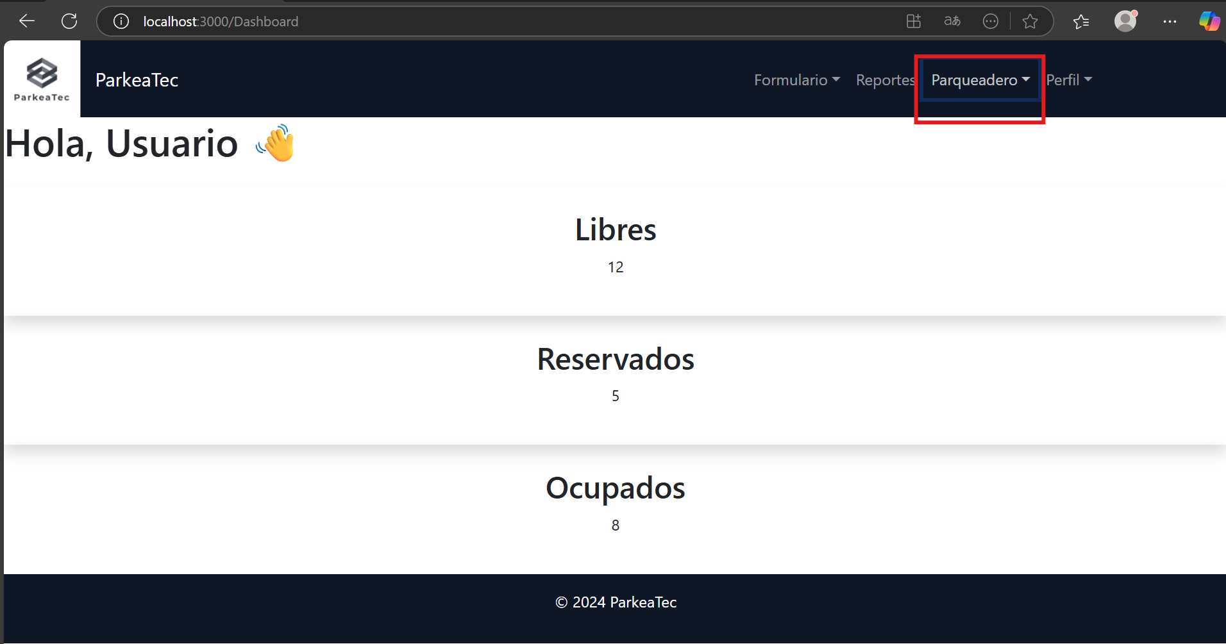 Ir a la seccion parqueadero

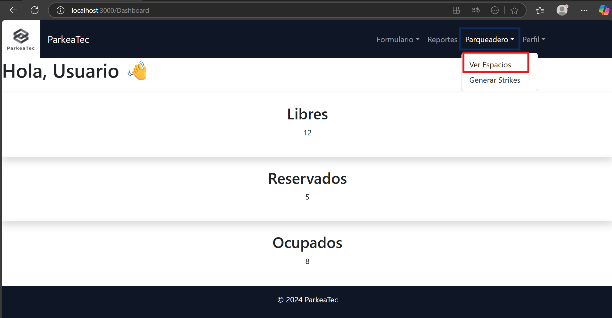
 | EV02 | Dar click a la opcion "ver espacios"

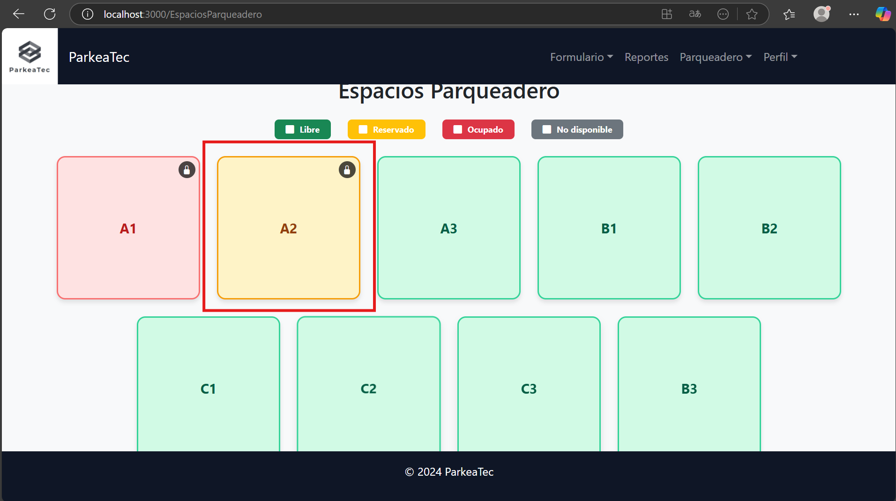
 | EV03 | Dar click en un espacio reservado

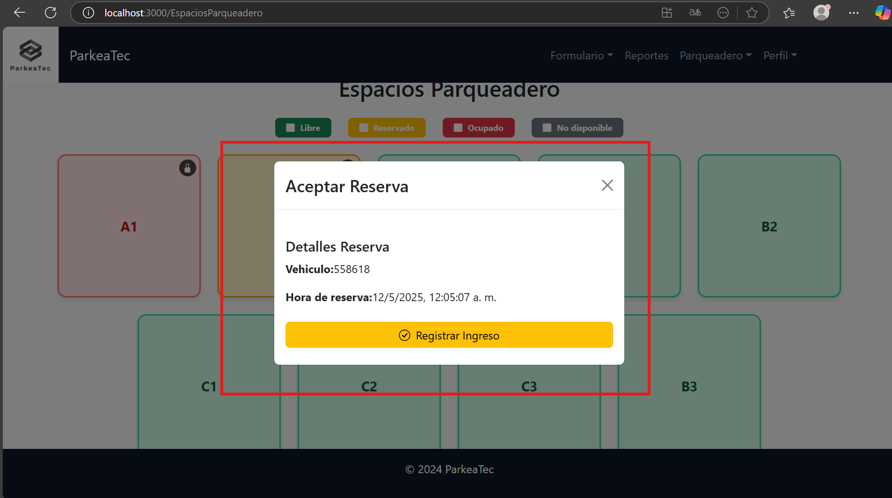
 | EV04 | Dar click en el boton "Registrar Ingreso"

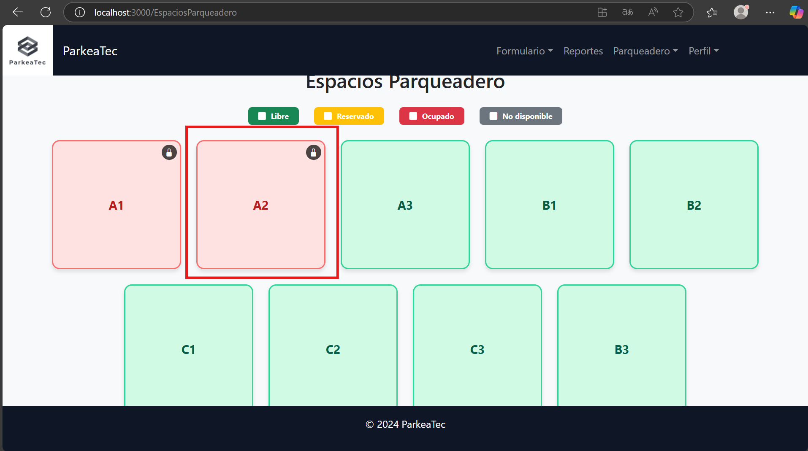
 | RESULTADO

CasoDePrueba - FinalizarReserva
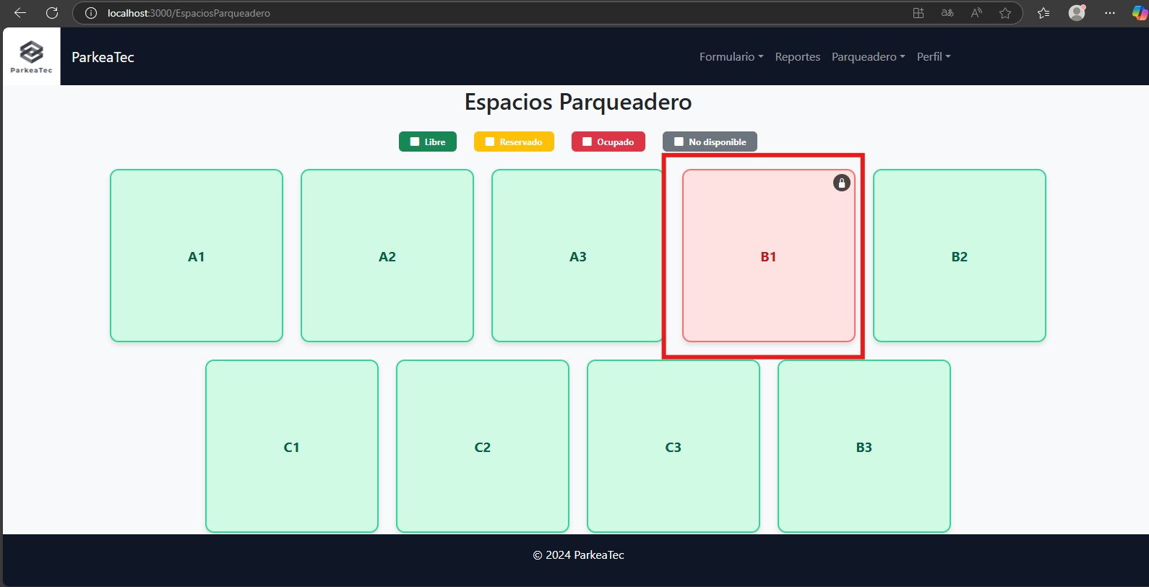
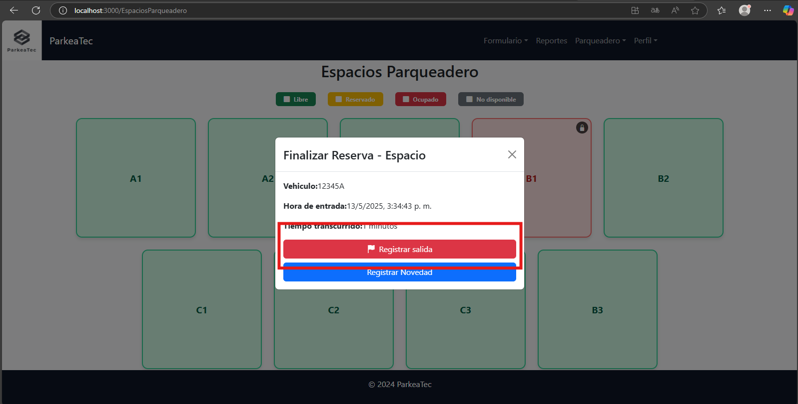
EJECUCION 1 | CASO DE PRUEBA INICIAL |  |  |  |  |  |  |  |  |  | EJECUCION 2 | CASO DE PRUEBA INICIAL
 | Id de Caso |  |  |  | CP003 |  |  |  |  |  |  | Id de Caso |  |  |  | CP003
 | Nombre de Caso de prueba |  |  |  | Finalizar reserva |  |  |  |  |  |  | Nombre de Caso de prueba |  |  |  | Finalizar reserva
 | Estado del Caso de Prueba |  |  |  | Nuevo |  |  |  |  |  |  | Estado del Caso de Prueba |  |  |  | Corregido
 | Responsable |  |  |  | Diego Camilo Garzon Medina |  |  |  |  |  |  | Responsable |  |  |  | Diego Camilo Garzon Medina
 | Objetivo |  |  |  | Finalizar las reservas que tengan los usuarios. |  |  |  |  |  |  | Objetivo |  |  |  | Finalizar las reservas que tengan los usuarios.
 | Precondiciones |  |  |  | Tener un inicio de sesion con un rol de vigilante |  |  |  |  |  |  | Precondiciones |  |  |  | Tener un inicio de sesion con un rol de vigilante
 | Escrito por: |  |  |  | Juan Andres Garnica Carrillo |  |  |  |  |  |  | Escrito por: |  |  |  | Juan Andres Garnica Carrillo
 | Fecha de Creación |  |  |  | 2025-05-07 |  |  |  |  |  |  | Fecha de Creación |  |  |  | 2025-05-07
 | Commit |  |  |  | se cargan los cambios |  |  |  |  |  |  | Commit |  |  |  | Se agrega el modal de confirmacion
 | Fecha Ejecución |  |  |  | 2025-05-09 |  |  |  |  |  |  | Fecha Ejecución |  |  |  | 2025-05-13
 | N° | Paso a Paso |  |  | Resultado Esperado |  | Mensaje | Exitoso |  | Evidencia (parte inferior) |  | N° | Paso a Paso |  |  | Resultado Esperado |  | Mensaje | Exitoso |  | Evidencia (parte inferior)
 |  |  |  |  |  |  |  | Si | No |  |  |  |  |  |  |  |  |  | Si | No
 | 1 | Ir a la seccion parqueadero |  |  | Lista desplegable |  | ok | x |  |  |  | 1 | Ir a la seccion parqueadero |  |  | Lista desplegable |  | ok | x
 | 2 | Dar click a la opcion "ver espacios" |  |  | seccion con reacuadros que muestran los espacios del parqueadero |  | ok | x |  |  |  | 2 | Dar click a la opcion "ver espacios" |  |  | seccion con reacuadros que muestran los espacios del parqueadero |  | ok | x
 | 3 | Dar click en un espacio ocupado |  |  | Modal con informacion de la reserva |  | ok | x |  |  |  | 3 | Dar click en un espacio ocupado |  |  | Modal con informacion de la reserva |  | ok | x
 | 4 | Dar click en el boton "Finalizar reserva" |  |  | espacio de parqueadero cambia a estado libre |  | ok | x |  |  |  | 4 | Dar click en el boton "Finalizar reserva" |  |  | espacio de parqueadero cambia a estado libre |  | ok | x
 | 5 |  |  |  |  |  |  |  |  |  |  | 5
 | 6 |  |  |  |  |  |  |  |  |  |  | 6
 | 7 |  |  |  |  |  |  |  |  |  |  | 7
 | Resultado esperado del caso de prueba |  |  |  | Registrar la salida del usuario del parqueadero por medio de la reserva |  |  |  |  | Resultado |  | Resultado esperado del caso de prueba |  |  |  | Registrar la salida del usuario del parqueadero por medio de la reserva |  |  |  |  | Resultado
 | campos |  | espacio | vehiculo |  | hora_entrada |  | Tiempo transcurrido |  |  |  | campos |  | espacio | vehiculo |  | hora_entrada |  | Tiempo transcurrido
 | ejemplo |  | A1 | YYY123 |  | 07/05/2025, 3:11 p.m |  | 30 minutos |  |  |  | ejemplo |  | A1 | YYY123 |  | 07/05/2025, 3:11 p.m |  | 30 minutos

 | Tipo campo |  | string | string |  | datetime |  | time |  |  |  | Tipo campo |  | string | string |  | datetime |  | time
 | Restricción |  | N/A | N/A |  | N/A |  | N/A |  |  |  | Restricción |  | N/A | N/A |  | N/A |  | N/A
 | Valor por defecto |  | N/A | N/A |  | N/A |  | N/A |  |  |  | Valor por defecto |  | N/A | N/A |  | N/A |  | N/A
 | Permite modificar |  | SI | SI |  | SI |  | SI |  |  |  | Permite modificar |  | SI | SI |  | SI |  | SI
 | Obligatorio |  | SI | SI |  | SI |  | SI |  |  |  | Obligatorio |  | SI | SI |  | SI |  | SI
EJECUCION 1 | EVIDENCIAS |  |  |  |  |  |  |  |  |  | EJECUCION 2 | EVIDENCIAS
 | N° | Paso a Paso |  |  |  |  |  |  |  |  |  | N° | Paso a Paso
 | EV01 | Ir a la seccion parqueadero |  |  |  |  |  |  |  |  |  | EV01 | Ir a la seccion parqueadero

 | EV02 | Dar click a la opcion "ver espacios" |  |  |  |  |  |  |  |  |  | EV02 | Dar click a la opcion "ver espacios"

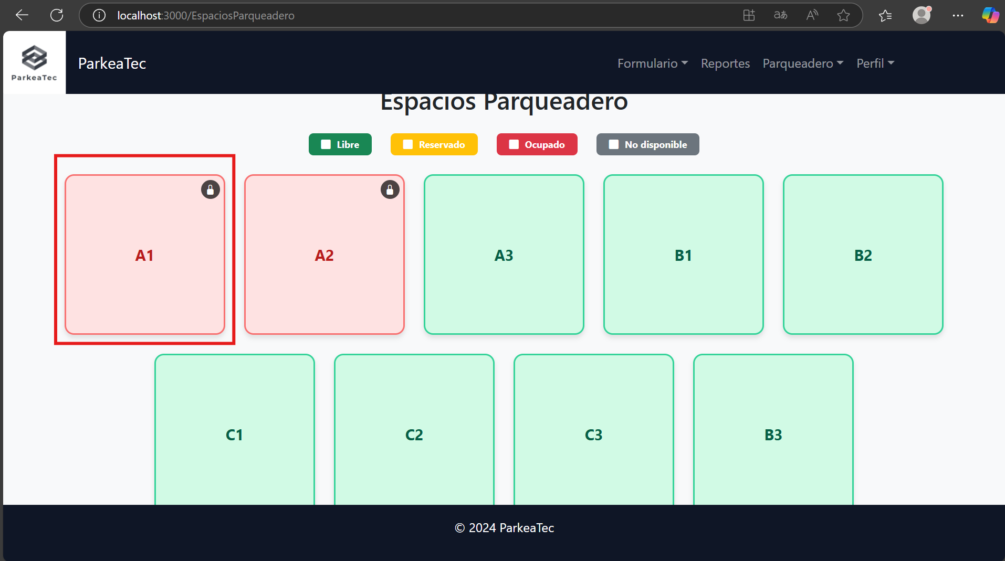
 | EV03 | Dar click en un espacio ocupado |  |  |  |  |  |  |  |  |  | EV03 | Dar click en un espacio ocupado

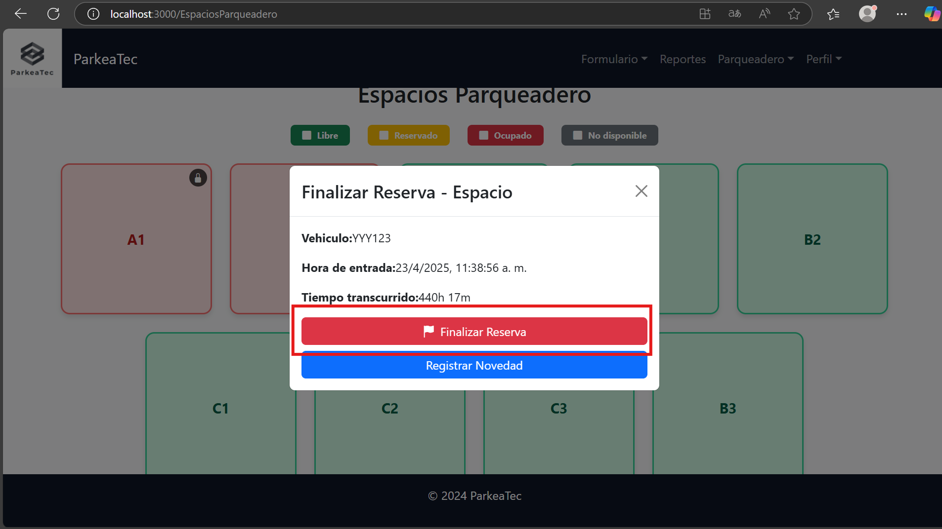
 | EV04 | Dar click en el boton "Finalizar reserva" |  |  |  |  |  |  |  |  |  | EV04 | Dar click en el boton "Finalizar reserva"

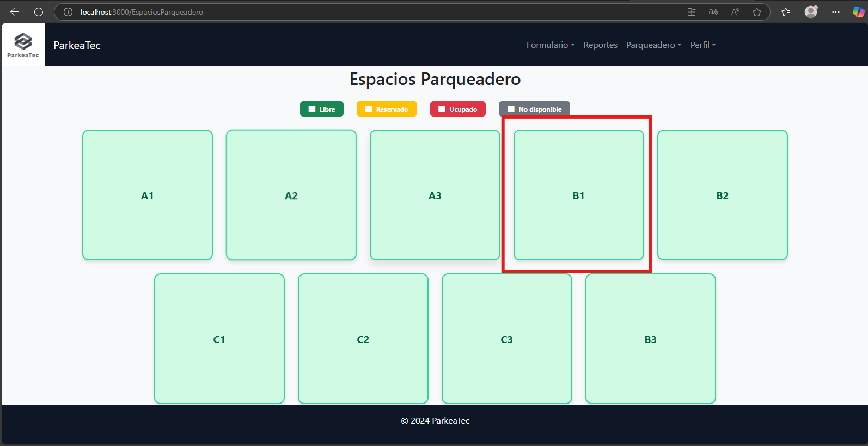
 | RESULTADO |  |  |  |  |  |  |  |  |  |  | RESULTADO

CasoDePrueba - VerEspacios
EJECUCION 1 | CASO DE PRUEBA INICIAL |  |  |  |  |  |  |  |  |  | EJECUCION 2 | CASO DE PRUEBA (REVISIÓN)
 | Id de Caso |  |  |  | CP004
 | Nombre de Caso de prueba |  |  |  | Ver espacios
 | Estado del Caso de Prueba |  |  |  | Nuevo |  |  |  |  |  |  | Id de Caso
 | Responsable |  |  |  | Juan Andres Garnica Carrillo |  |  |  |  |  |  | Nombre de Caso de prueba
 | Objetivo |  |  |  | Ver los espacios en el parqueadero |  |  |  |  |  |  | Estado del Caso de Prueba
 | Precondiciones |  |  |  | Tener un vehiculo registrado |  |  |  |  |  |  | Responsable
 | Escrito por: |  |  |  | Diego Camilo Garzon Medina |  |  |  |  |  |  | Objetivo
 | Fecha de Creación |  |  |  | 2025-05-07 |  |  |  |  |  |  | Precondiciones
 | Commit |  |  |  | se cargan los cambios |  |  |  |  |  |  | Commit
 | Fecha Ejecución |  |  |  | 2025-05-09 |  |  |  |  |  |  | Escrito por:
 | N° | Paso a Paso |  |  | Resultado Esperado |  | Mensaje | Exitoso |  | Evidencia (parte inferior) |  | Fecha Ejecución
 |  |  |  |  |  |  |  | Si | No |  |  | N° | Paso a Paso | Resultado Esperado | Mensaje | Evaluación |  | Evidencia (parte inferior)
 | 1 | Dirigirse a la parte superior y dar click en el boton "Parqueadero" |  |  | Lista desplegable |  | Ok | x |  | EV01 |  |  |  |  |  | Si | No
 | 2 | Dar click a la opcion "ver espacios" |  |  | Vista de "Espacios parqueadero " |  | Ok | x |  | EV02 |  | 1
 | 3 |  |  |  |  |  |  |  |  |  |  | 2
 | Resultado esperado del caso de prueba |  |  |  | Ver los espacios que se encuentra en el parqueadero |  |  |  |  | Resultado |  | 7
 | campos |  | espacio |  |  |  |  |  |  |  |  | Resultado esperado del caso de prueba |  |  |  |  |  | Resultado
 | ejemplo |  | A1 |  |  |  |  |  |  |  |  | campos
 |  |  |  |  |  |  |  |  |  |  |  | ejemplo
 | Tipo campo |  | string
 | Restricción |  | N/A | N/A |  | N/A |  | N/A |  |  |  | Tipo campo
 | Valor por defecto |  | N/A | N/A |  | N/A |  | N/A |  |  |  | Restricción
 | Permite modificar |  | SI | SI |  | SI |  | SI |  |  |  | Valor por defecto
 | Obligatorio |  | SI | SI |  | SI |  | SI |  |  |  | Permite modificar
EJECUCION 1 | EVIDENCIAS |  |  |  |  |  |  |  |  |  | EJECUCION 2 | EVIDENCIAS
 | N° | Paso a Paso |  | 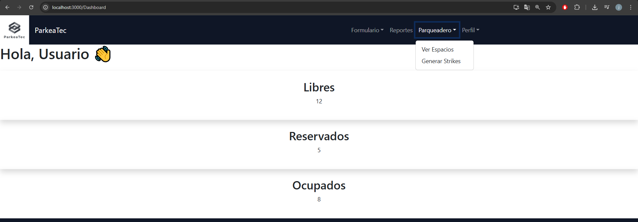
 | EV01 | 1- Dirigirse a la parte superior y dar click en el boton "Parqueadero"

 | EV02 | 2- Dar click a la opcion "ver espacios" |  | 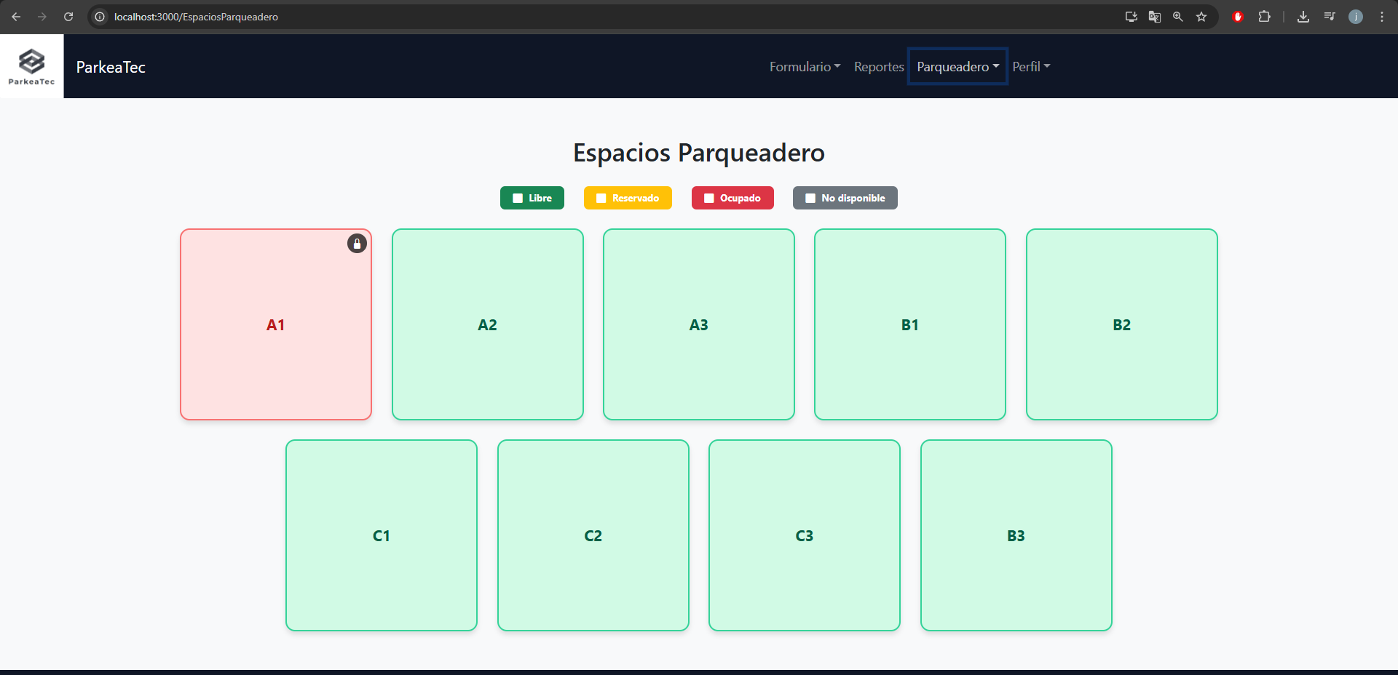

 | RESULTADO | Ver los espacios que se encuentra en el parqueadero |  | 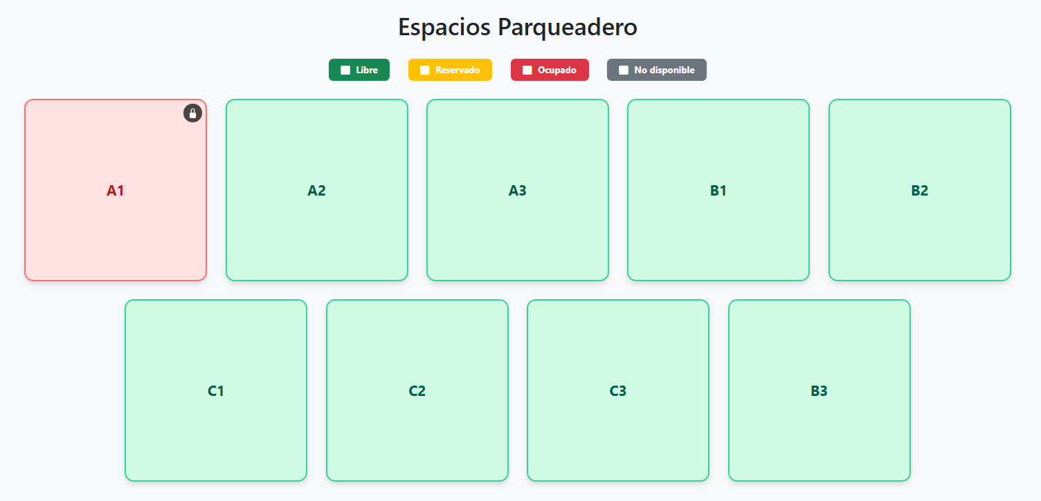

CasoDePrueba - VerNovedades
EJECUCION 1 | CASO DE PRUEBA INICIAL |  |  |  |  |  |  |  |  |  | EJECUCION 2 | CASO DE PRUEBA (REVISIÓN)
 | Id de Caso |  |  |  | CP005
 | Nombre de Caso de prueba |  |  |  | Ver novedades
 | Estado del Caso de Prueba |  |  |  | Nuevo |  |  |  |  |  |  | Id de Caso
 | Responsable |  |  |  | Felipe Lugo |  |  |  |  |  |  | Nombre de Caso de prueba
 | Objetivo |  |  |  | Ver las novedades que los vigilantes generan |  |  |  |  |  |  | Estado del Caso de Prueba
 | Precondiciones |  |  |  | Tener una sesion con un rol de administrador |  |  |  |  |  |  | Responsable
 | Escrito por: |  |  |  | Juan Andres Garnica Carrillo |  |  |  |  |  |  | Objetivo
 | Fecha de Creación |  |  |  | 2025-05-07 |  |  |  |  |  |  | Precondiciones
 | Commit |  |  |  | se cargan los cambios |  |  |  |  |  |  | Commit
 | Fecha Ejecución |  |  |  |  |  |  |  |  |  |  | Escrito por:
 | N° | Paso a Paso |  |  | Resultado Esperado |  | Mensaje | Exitoso |  | Evidencia (parte inferior) |  | Fecha Ejecución
 |  |  |  |  |  |  |  | Si | No |  |  | N° | Paso a Paso | Resultado Esperado | Mensaje | Evaluación |  | Evidencia (parte inferior)
 | 1 | Ir a la seccion de "perfil" |  |  | Lista desplegable |  | ok | x |  |  |  |  |  |  |  | Si | No
 | 2 | Dar click a la opcion "strikes" |  |  | Tabla de novedades |  | ok | x |  |  |  | 1
 | 3 |  |  |  |  |  |  |  |  |  |  | 2
 | 4 |  |  |  |  |  |  |  |  |  |  | 3
 | Resultado esperado del caso de prueba |  |  |  | Registrar la salida del usuario del parqueadero por medio de la reserva |  |  |  |  | Resultado |  | 7
 | campos |  | id | usuario |  | vehiculo |  | descripcion |  | estado |  | Resultado esperado del caso de prueba |  |  |  |  |  | Resultado
 | ejemplo |  | 2 | 1,000,517 |  | YYY123 |  | tiempo limite en el uso del parqueadero |  | pendiente |  | campos
 |  |  |  |  |  |  |  |  |  |  |  | ejemplo
 | Tipo campo |  | int | int |  | string |  | string |  | string
 | Restricción |  | N/A | N/A |  | N/A |  | N/A |  | N/A |  | Tipo campo
 | Valor por defecto |  | N/A | N/A |  | N/A |  | N/A |  | N/A |  | Restricción
 | Permite modificar |  | SI | SI |  | SI |  | SI |  | SI |  | Valor por defecto
 | Obligatorio |  | SI | SI |  | SI |  | SI |  | SI |  | Permite modificar
EJECUCION 1 | EVIDENCIAS |  |  |  |  |  |  |  |  |  | EJECUCION 2 | EVIDENCIAS
 | N° | Paso a Paso
 | EV01 | 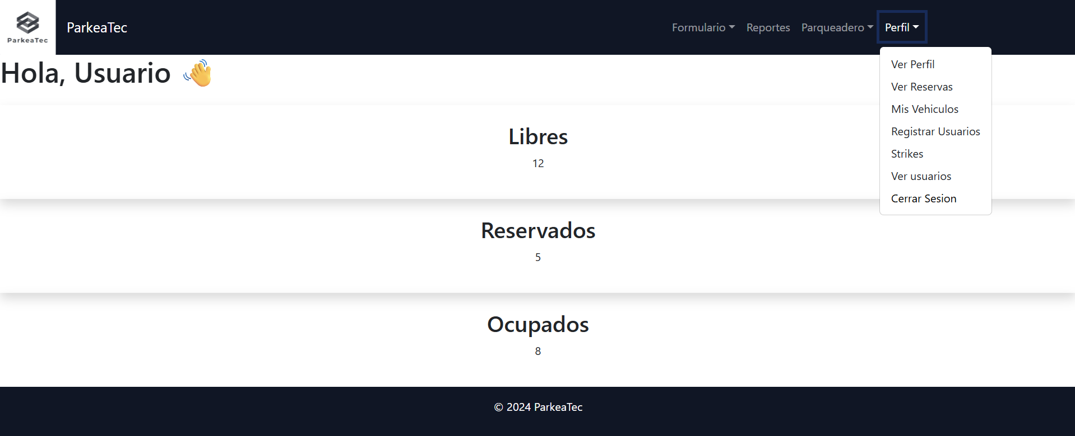 Ir a la seccion de "perfil"

 | EV02 | 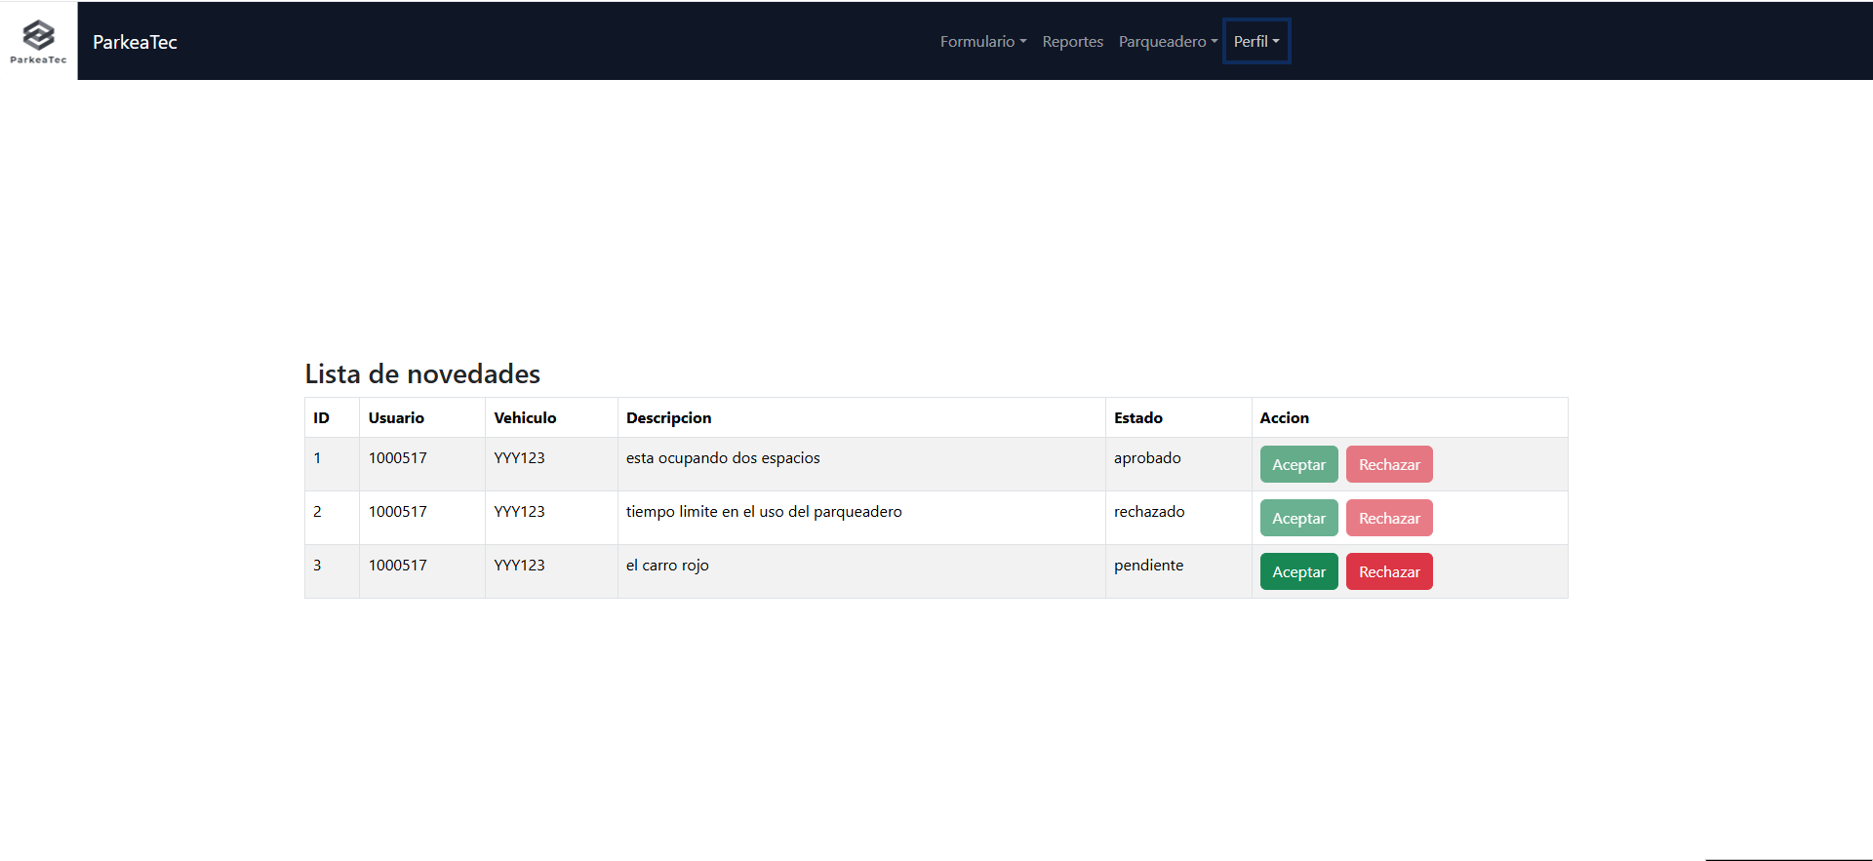 Dar click a la opcion "strikes"

 | EV07

 | RESULTADO | 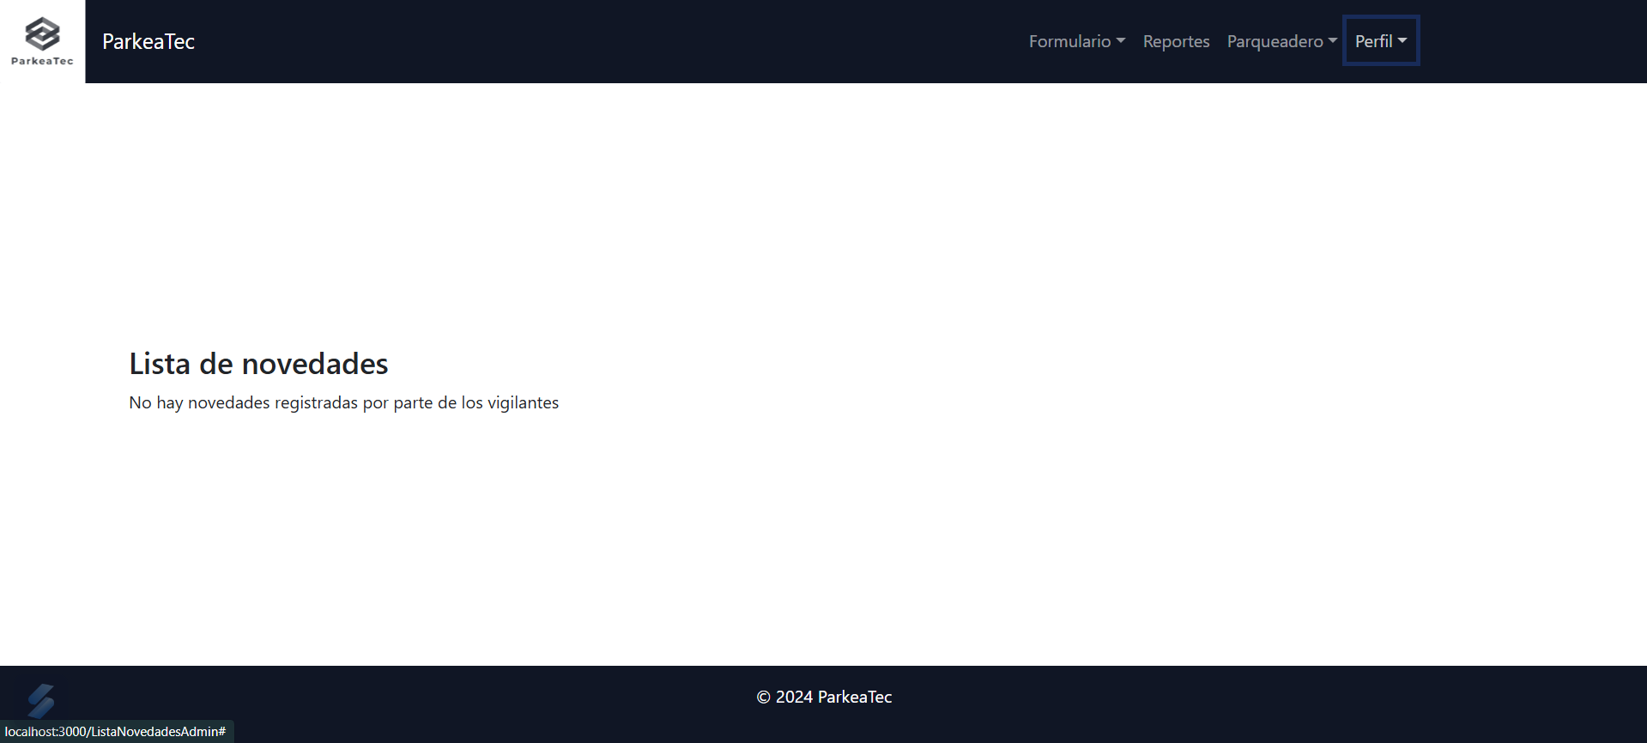

CasoDePrueba - VerNovedades(vig
EJECUCION 1 | CASO DE PRUEBA INICIAL |  |  |  |  |  |  |  |  |  | EJECUCION 2 | CASO DE PRUEBA (REVISIÓN)
 | Id de Caso |  |  |  | CP006
 | Nombre de Caso de prueba |  |  |  | Ver novedades
 | Estado del Caso de Prueba |  |  |  | Nuevo |  |  |  |  |  |  | Id de Caso
 | Responsable |  |  |  | Felipe Lugo |  |  |  |  |  |  | Nombre de Caso de prueba
 | Objetivo |  |  |  | Ver las novedades que los vigilantes generan |  |  |  |  |  |  | Estado del Caso de Prueba
 | Precondiciones |  |  |  | Tener una sesion con un rol de vigilante |  |  |  |  |  |  | Responsable
 | Escrito por: |  |  |  | Juan Andres Garnica Carrillo |  |  |  |  |  |  | Objetivo
 | Fecha de Creación |  |  |  | 2025-05-07 |  |  |  |  |  |  | Precondiciones
 | Commit |  |  |  | se cargan los cambios |  |  |  |  |  |  | Commit
 | Fecha Ejecución |  |  |  |  |  |  |  |  |  |  | Escrito por:
 | N° | Paso a Paso |  |  | Resultado Esperado |  | Mensaje | Exitoso |  | Evidencia (parte inferior) |  | Fecha Ejecución
 |  |  |  |  |  |  |  | Si | No |  |  | N° | Paso a Paso | Resultado Esperado | Mensaje | Evaluación |  | Evidencia (parte inferior)
 | 1 | Ir a la seccion de "perfil" |  |  | Lista desplegable |  | ok | X |  | EV01 |  |  |  |  |  | Si | No
 | 2 | Dar click a la opcion "ver novedades" |  |  | Tabla de novedades |  | ok | X |  | EV02 |  | 1
 | 3 |  |  |  |  |  |  |  |  |  |  | 2
 | Resultado esperado del caso de prueba |  |  |  | Ver las novedades que se han generado por parte del vigilante |  |  |  |  | Resultado |  | 7
 | campos |  | id | usuario |  | vehiculo |  | descripcion |  | estado |  | Resultado esperado del caso de prueba |  |  |  |  |  | Resultado
 | ejemplo |  | 2 | 1,000,517 |  | YYY123 |  | tiempo limite en el uso del parqueadero |  | pendiente |  | campos
 |  |  |  |  |  |  |  |  |  |  |  | ejemplo
 | Tipo campo |  | int | int |  | string |  | string |  | string
 | Restricción |  | N/A | N/A |  | N/A |  | N/A |  | N/A |  | Tipo campo
 | Valor por defecto |  | N/A | N/A |  | N/A |  | N/A |  | N/A |  | Restricción
 | Permite modificar |  | SI | SI |  | SI |  | SI |  | SI |  | Valor por defecto
 | Obligatorio |  | SI | SI |  | SI |  | SI |  | SI |  | Permite modificar
EJECUCION 1 | EVIDENCIAS |  |  |  |  |  |  |  |  |  | EJECUCION 2 | EVIDENCIAS
 | N° | Paso a Paso
 | EV01 | 1- Ir a la seccion de "perfil"

 | EV02 | 2- Dar click a la opcion "ver novedades" |  | 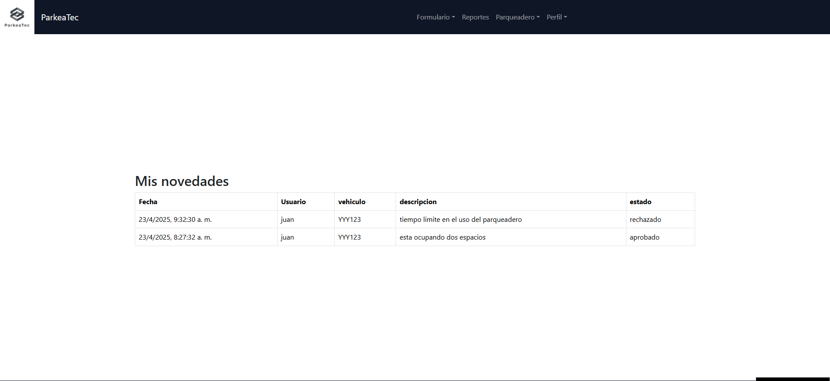

 | RESULTADO | Ver las novedades que se han generado por parte del vigilante

CasoDePrueba - RechazarNovedade
EJECUCION 1 | CASO DE PRUEBA INICIAL |  |  |  |  |  |  |  |  |  | EJECUCION 2 | CASO DE PRUEBA (REVISIÓN)
 | Id de Caso |  |  |  | CP007
 | Nombre de Caso de prueba |  |  |  | Rechazar novedades
 | Estado del Caso de Prueba |  |  |  | Nuevo |  |  |  |  |  |  | Id de Caso
 | Responsable |  |  |  | Felipe Lugo |  |  |  |  |  |  | Nombre de Caso de prueba
 | Objetivo |  |  |  | Rechazar las novedades que los vigilantes generan |  |  |  |  |  |  | Estado del Caso de Prueba
 | Precondiciones |  |  |  | Tener una sesion con un rol de administrador |  |  |  |  |  |  | Responsable
 | Escrito por: |  |  |  | Juan Andres Garnica Carrillo |  |  |  |  |  |  | Objetivo
 | Fecha de Creación |  |  |  | 2025-05-07 |  |  |  |  |  |  | Precondiciones
 | Commit |  |  |  | se cargan los cambios |  |  |  |  |  |  | Commit
 | Fecha Ejecución |  |  |  |  |  |  |  |  |  |  | Escrito por:
 | N° | Paso a Paso |  |  | Resultado Esperado |  | Mensaje | Exitoso |  | Evidencia (parte inferior) |  | Fecha Ejecución
 |  |  |  |  |  |  |  | Si | No |  |  | N° | Paso a Paso | Resultado Esperado | Mensaje | Evaluación |  | Evidencia (parte inferior)
 | 1 | Ir a la seccion de "perfil" |  |  | Lista desplegable |  | ok | X |  |  |  |  |  |  |  | Si | No
 | 2 | Dar click a la opcion "strikes" |  |  | Tabla de novedades |  | ok | X |  |  |  | 1
 | 3 | Seleccionar una novedad y dar click en el boton "Rechazar" |  |  | Alerta "novedad rechazada" |  | ok | X |  |  |  | 2
 | 4 |  |  |  |  |  |  |  |  |  |  | 3
 | 5 |  |  |  |  |  |  |  |  |  |  | 4
 | 6 |  |  |  |  |  |  |  |  |  |  | 5
 | 7 |  |  |  |  |  |  |  |  |  |  | 6
 | Resultado esperado del caso de prueba |  |  |  | Rechar la novedad y ver el cambio en la tabla de novedades (CP005) |  |  |  |  | Resultado |  | 7
 | campos |  | id | usuario |  | vehiculo |  | descripcion |  | estado |  | Resultado esperado del caso de prueba |  |  |  |  |  | Resultado
 | ejemplo |  | 2 | 1,000,517 |  | YYY123 |  | limite de tiempo |  | rechazado |  | campos
 |  |  |  |  |  |  |  |  |  |  |  | ejemplo
 | Tipo campo |  | int | int |  | string |  | string |  | string
 | Restricción |  | N/A | N/A |  | N/A |  | N/A |  | N/A |  | Tipo campo
 | Valor por defecto |  | N/A | N/A |  | N/A |  | N/A |  | N/A |  | Restricción
 | Permite modificar |  | SI | SI |  | SI |  | SI |  | SI |  | Valor por defecto
 | Obligatorio |  | SI | SI |  | SI |  | SI |  | SI |  | Permite modificar
EJECUCION 1 | EVIDENCIAS |  |  |  |  |  |  |  |  |  | EJECUCION 2 | EVIDENCIAS
 | N° | Paso a Paso
 | EV01 | Ir a la seccion de "perfil"

 | EV02 | 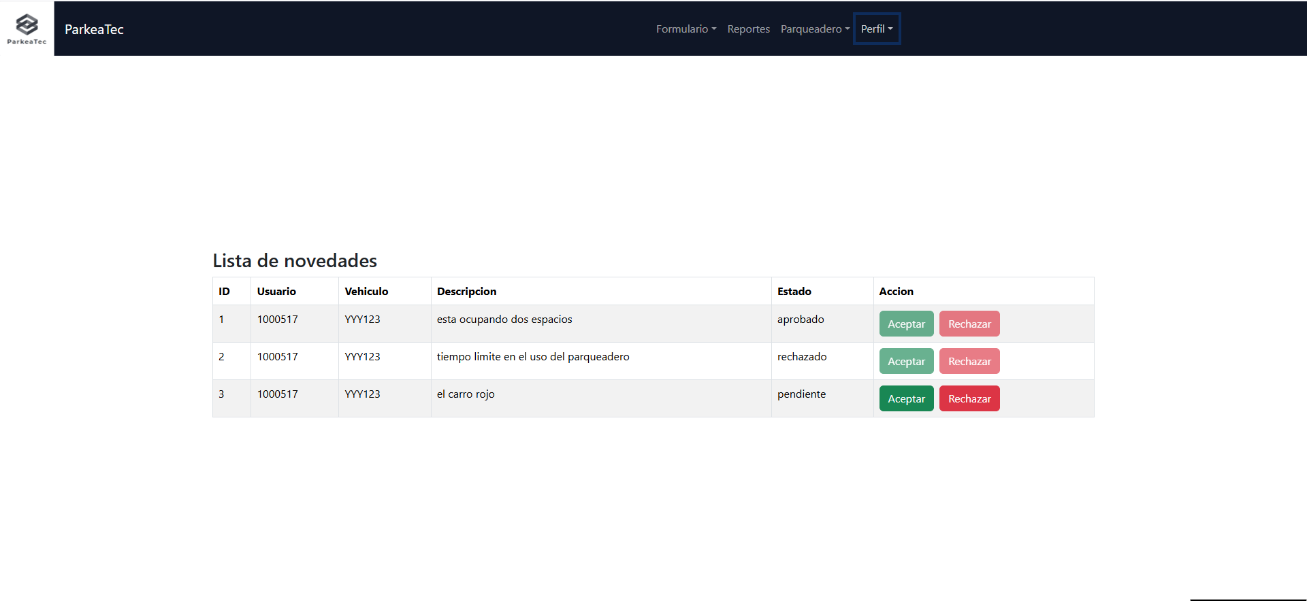 Dar click a la opcion "strikes"

 | EV03 | 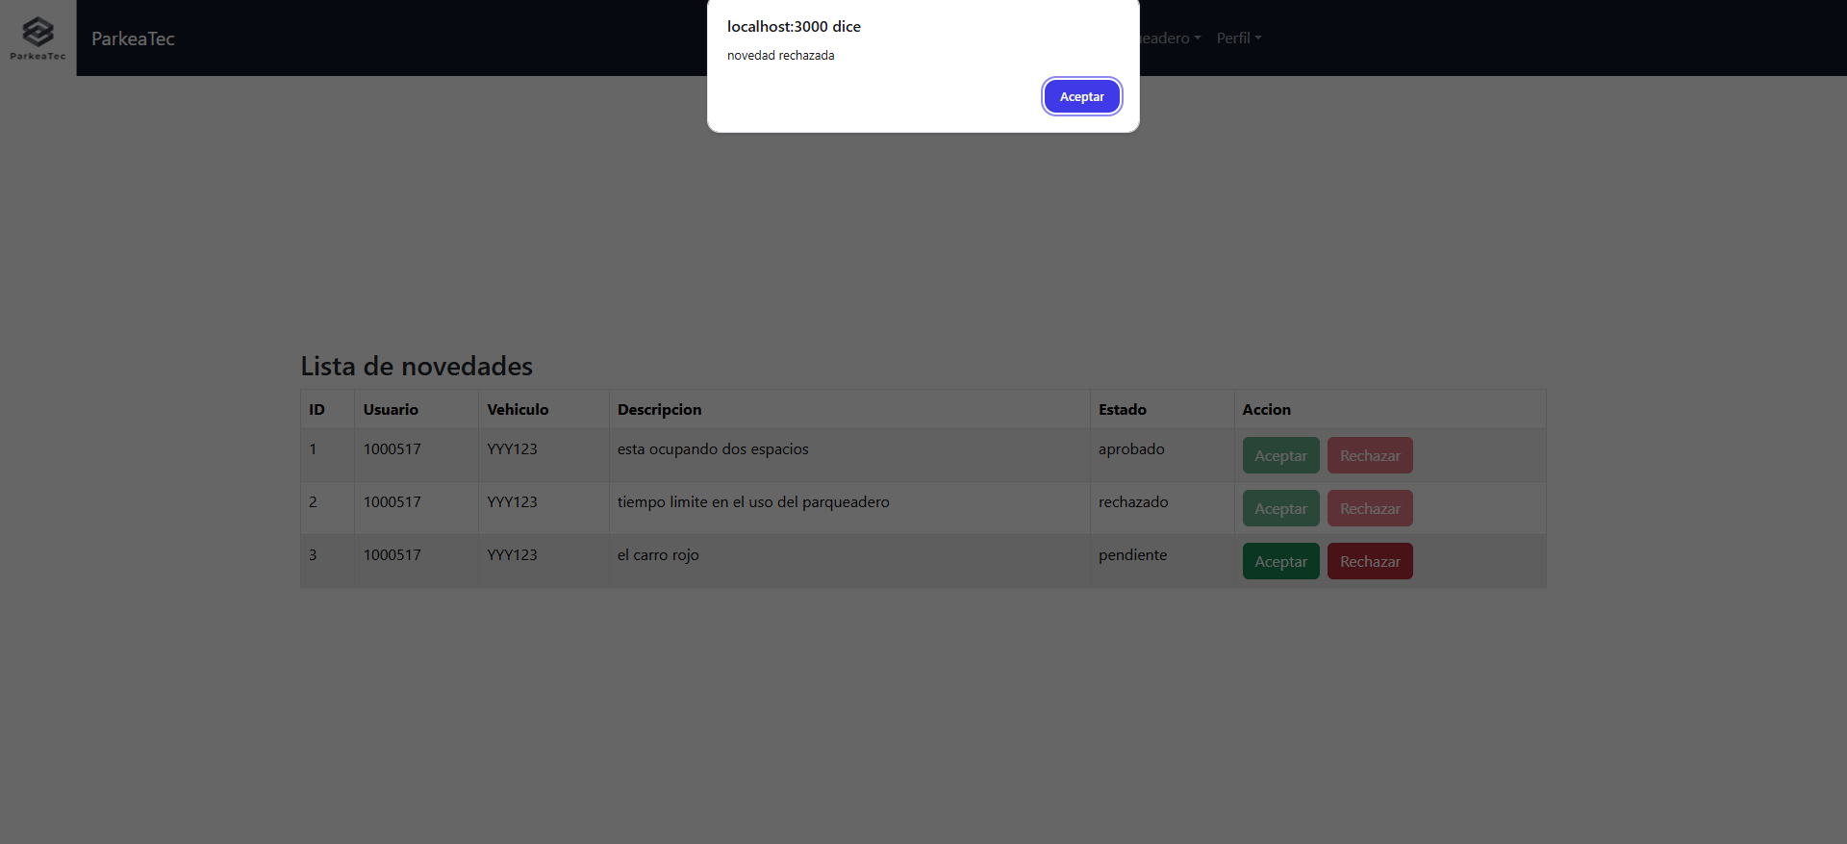 Seleccionar una novedad y dar click en el boton "Rechazar"

 | RESULTADO | Se refleja en el cambio de estado de la tabla

CasoDePrueba - AprobarNovedades
EJECUCION 1 | CASO DE PRUEBA INICIAL |  |  |  |  |  |  |  |  |  | EJECUCION 2 | CASO DE PRUEBA (REVISIÓN)
 | Id de Caso |  |  |  | CP008
 | Nombre de Caso de prueba |  |  |  | Aprobar novedades
 | Estado del Caso de Prueba |  |  |  | Nuevo |  |  |  |  |  |  | Id de Caso
 | Responsable |  |  |  | Felipe Lugo |  |  |  |  |  |  | Nombre de Caso de prueba
 | Objetivo |  |  |  | Aprobar las novedades que los vigilantes generan |  |  |  |  |  |  | Estado del Caso de Prueba
 | Precondiciones |  |  |  | Tener una sesion con un rol de administrador |  |  |  |  |  |  | Responsable
 | Escrito por: |  |  |  | Juan Andres Garnica Carrillo |  |  |  |  |  |  | Objetivo
 | Fecha de Creación |  |  |  | 2025-05-07 |  |  |  |  |  |  | Precondiciones
 | Commit |  |  |  | se cargan los cambios |  |  |  |  |  |  | Commit
 | Fecha Ejecución |  |  |  |  |  |  |  |  |  |  | Escrito por:
 | N° | Paso a Paso |  |  | Resultado Esperado |  | Mensaje | Exitoso |  | Evidencia (parte inferior) |  | Fecha Ejecución
 |  |  |  |  |  |  |  | Si | No |  |  | N° | Paso a Paso | Resultado Esperado | Mensaje | Evaluación |  | Evidencia (parte inferior)
 | 1 | Ir a la seccion de "perfil" |  |  | Lista desplegable |  | ok | X |  |  |  |  |  |  |  | Si | No
 | 2 | Dar click a la opcion "strikes" |  |  | Tabla de novedades |  | ok | X |  |  |  | 1
 | 3 | Seleccionar una novedad y dar click en el boton "Aceptar" |  |  | Alerta "Strike registrado y novedad actualizada" |  | ok | X |  |  |  | 2
 | 4 |  |  |  |  |  |  |  |  |  |  | 3
 | 5 |  |  |  |  |  |  |  |  |  |  | 4
 | 6 |  |  |  |  |  |  |  |  |  |  | 5
 | 7 |  |  |  |  |  |  |  |  |  |  | 6
 | Resultado esperado del caso de prueba |  |  |  | Aprobar la novedad y ver el cambio en la tabla de novedades (CP005) |  |  |  |  | Resultado |  | 7
 | campos |  | id | usuario |  | vehiculo |  | descripcion |  | estado |  | Resultado esperado del caso de prueba |  |  |  |  |  | Resultado
 | ejemplo |  | 2 | 1,000,517 |  | YYY123 |  | limite de tiempo |  | aprobado |  | campos
 |  |  |  |  |  |  |  |  |  |  |  | ejemplo
 | Tipo campo |  | int | int |  | string |  | string |  | string
 | Restricción |  | N/A | N/A |  | N/A |  | N/A |  | N/A |  | Tipo campo
 | Valor por defecto |  | N/A | N/A |  | N/A |  | N/A |  | N/A |  | Restricción
 | Permite modificar |  | SI | SI |  | SI |  | SI |  | SI |  | Valor por defecto
 | Obligatorio |  | SI | SI |  | SI |  | SI |  | SI |  | Permite modificar
EJECUCION 1 | EVIDENCIAS |  |  |  |  |  |  |  |  |  | EJECUCION 2 | EVIDENCIAS
 | N° | Paso a Paso
 | EV01 | Ir a la seccion de "perfil"

 | EV02 | Dar click a la opcion "strikes"

 | EV03 | 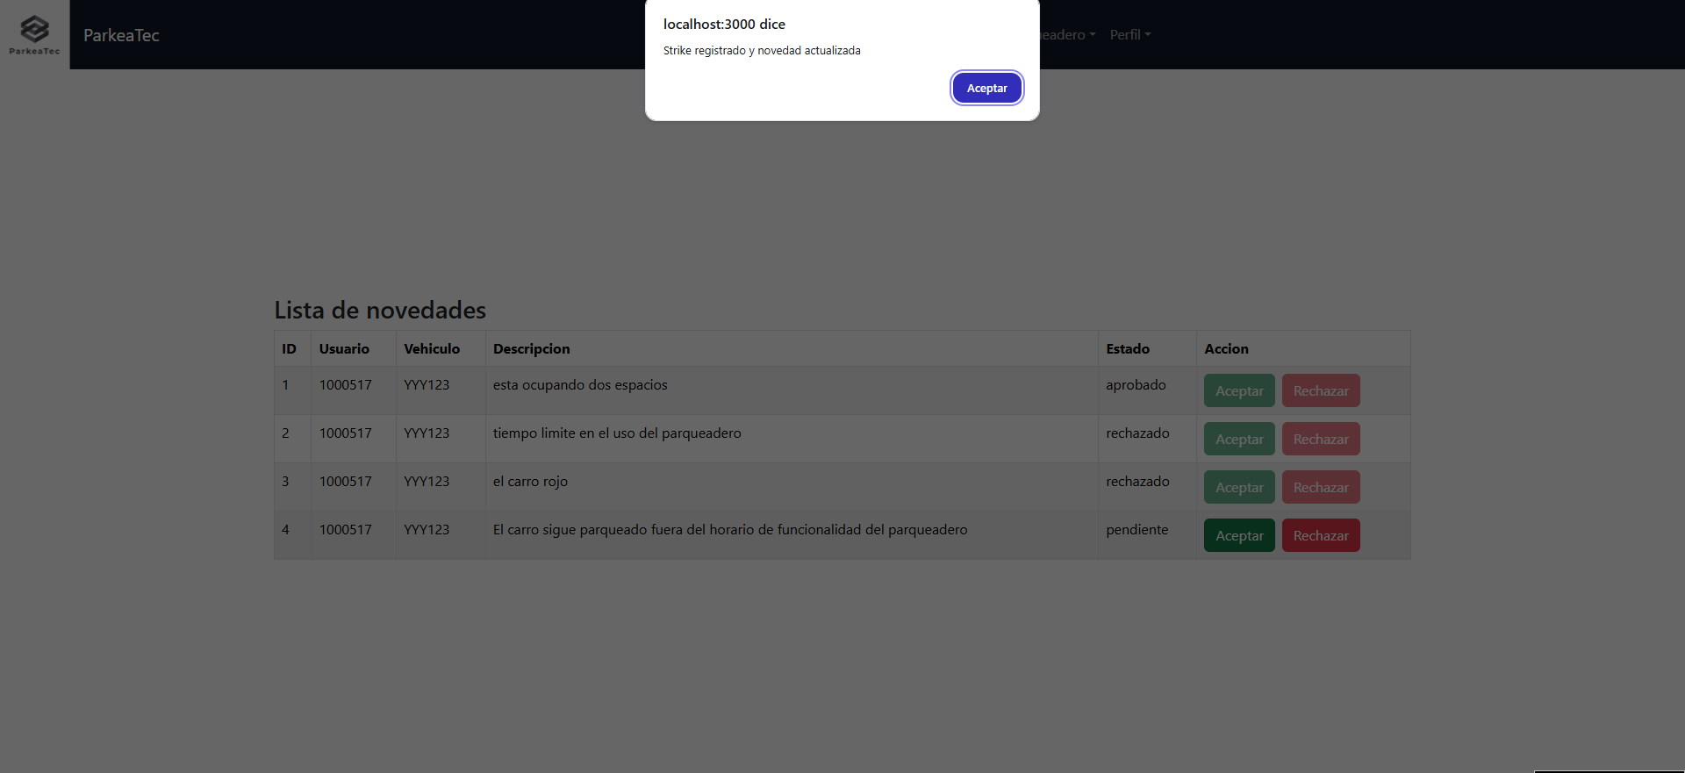 Seleccionar una novedad y dar click en el boton "Aceptar"

 | RESULTADO | Se refleja en el cambio de estado de la tabla

